상품제안서
스위스밀리터리 바덴 500 루앙 350 텀블러 세트 | 상품코드: S05918

 |  |  |  |  |  |  | 02-713-8555 | www.synergygift.co.kr
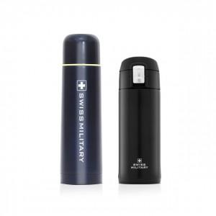

【상세/제작정보】 | .

【인쇄/포장옵션】 | 실크, 레이저 / 포장지포장

【공급단가】 | 수량 | 25~ | 50~ | 100~ | 500~ | 1,000~
*VAT별도 | 단가 | 15,590원 | 15,020원 | 14,440원 | 13,860원 | 13,510원

【상품 URL】 | https://www.synergygift.co.kr:443/src/goods_detail.php?gdno=2993

